Sheet1
模块 | 问题
持久化层 | 统一一个接口，DBQuery太大了，不易维护。
 | 需要一个OR层，改动数据库列名，表名维护成本太大。
逻辑层 | 通过注入去掉一些冗余代码：
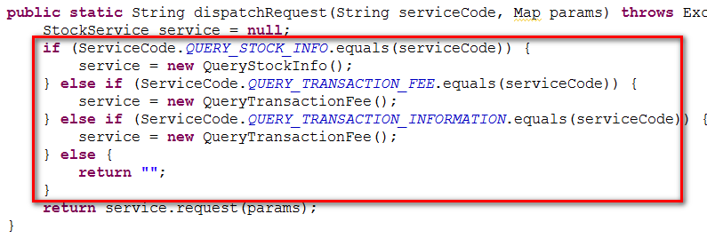 | 一些路由分支可以用反射的方法改为配置：

